界面&功能
界面相关 |  |  |  |  | 功能规则
 | 功能入口
 | 主界面点击【行会】按钮打开。

 | 行会大厅界面
4
1
3
2

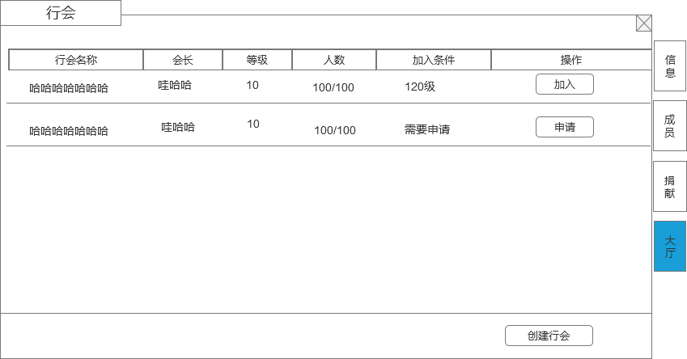
 |  | 1 | 主界面 |  | 1 | 主界面
 |  |  | ▶ | 包含通用框体和关闭按钮。 |  | ▶ | 主界面点击【行会】按钮打开行会界面。
 |  | 2 | 页签栏
 |  |  | ▶ | 页签栏，需要有选中状态，选中状态明显，没有行会时，左边页签不显示 | 2 | 页签栏
 |  |  |  |  |  | ▶ | 一级页签共有4个，有选中状态。点击页签，右侧展开内容，
 |  | 3 | 显示行会列表 |  |  | ▶ | 没有行会时，左边页签不会显示
 |  |  | ▶ | 显示行会名字（行会名字至少8个字）、行会等级、行会当前人数/行会人数上限、会长名字、操作界面按钮，加入条件 | 3 | 行会列表
 |  |  | ▶ | 具体列表显示的行数根据效果放几条即可，列表可上下滑动 |  | ▶ | 根据行会等级进行排序，行会等级高的排在前面
 |  | 4 | 申请加入按钮 |  |  | ▶ | 行会等级相同，则人数多的排前面
 |  | 5 | 创建行会按钮 |  |  | ▶ | 显示行会名字（行会名字至少8个字）、行会等级、行会当前人数/行会人数上限、会长名字、操作界面按钮，加入条件
 |  |  |  |  | 4 | 申请加入
 |  |  |  |  |  | ▶ | 选择左侧列表的行会，点击申请即开始向该行会提出申请加入行会的请求。
 |  |  |  |  |  | ▶ | 如果不符合该行会条件，则提示“您不符合该行会的申请条件，申请失败！”
 |  |  |  |  |  | ▶ | 如果行会加入条件设置的自动加入，则符合条件的申请直接加入行会，刷新界面。
 |  |  |  |  |  | ▶ | 如果行会需要手动审核，则需要审核后加入行会，申请的行会的申请加入按钮变为已申请。
 |  |  |  |  |  | ▶ | 审核通过后，如果申请的玩家在线，则提示玩家“恭喜您加入XXX行会”，否则则在打开行会时提示。
 |  |  |  |  |  | ▶ | 审核如果不通过，不提示玩家，玩家打开行会界面，已申请的按钮变为申请加入按钮。
 |  |  |  |  |  | ▶ | 如果玩家已经有行会，点击申请加入，则提示“您已经有行会，无法再加入其他行会”
4
 |  |  |  |  | 5 | 创建行会
 |  |  |  |  |  | ▶ | 点击弹出创建行会弹窗界面
 |  |  |  |  |  | ▶ | 如果玩家已经有行会，点击申请加入，则提示“您已经有行会，无法再加入其他行会”

1
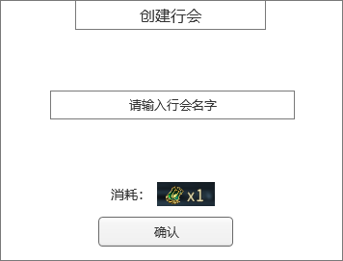
 | 创建行会弹窗
 |  | 1 | 创建行会弹窗 |  | 1 | 创建行会弹窗
 |  |  | ▶ | 包含框体，关闭按钮和确认按钮 |  | ▶ | 输入名字（屏蔽字）后点击确认即可创建行会，如果名字有屏蔽字或者重复名字，则创建失败。
 |  | 2 | 行会名字输入框 |  |  | ▶ | 创建行会需要有条件，条件可配置
 |  | 3 | 创建行会的消耗 |  |  | ▶ | 创建行会需要消耗道具，道具可配置
2
 |  |  |  |  |  | ▶ | 满足所有条件后，创建行会成功
 |  |  |  |  |  | ▶ | 以上条件有任意一条件不满足，则根据哪个条件不满足做不同提示：
 |  |  |  |  |  |  | 名字不满足，则提示“行会名字不满足要求，创建行会失败”
 |  |  |  |  |  |  | 行会条件不满足，则提示“创建行会要求不满足，创建行会失败”
 |  |  |  |  |  |  | 行会道具不满足，则提示“创建行会需要XXX物品”
3

 | 行会主界面（行会信息界面）

1
4

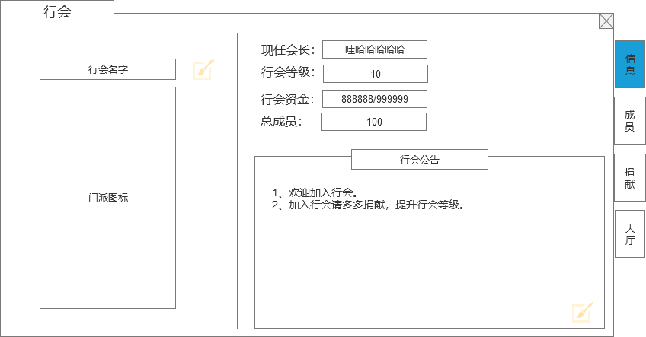
 |  | 1 | 行会主体界面和标题 |  | 1 | 显示行会信息
 |  | 2 | 行会名字和行会图标 |  |  | ▶ | 玩家打开行会，默认选择行会信息页签界面
 |  |  | 行会名字后面有修改的图标 |  | 2 | 行会名字和行会图标
 |  | 3 | 行会公告 |  |  | ▶ | 显示玩家当前的行会名字。
2
 |  |  | ▶ | 点击右下角输入按钮后弹出输入框，可编辑宣言文字 |  | ▶ | 行会图标用一个默认的图标
 |  | 4 | 行会详细信息 |  | 3 | 行会公告
 |  |  | ▶ | 显示行会会长、行会等级、行会成员、资金信息 |  | ▶ | 有一个默认的行会公告，可以配置
 |  |  |  |  |  | ▶ | 会长可以修改行会公告，点击右下角修改按钮进行修改
 |  |  |  |  | 4 | 行会详细信息
 |  |  |  |  |  | ▶ | 显示会长、等级、成员、资金信息
 |  |  |  |  |  |  | 现任会长： | 现在行会拥有者
 |  |  |  |  |  |  | 行会等级： | 行会当前的等级
 |  |  |  |  |  |  | 总成员： | 显示当前的行会成员数量/当前行会等级成员数量上限
 |  |  |  |  |  |  | 行会资金： | 行会升级的货币资源（当前拥有量）/升级需要的数量（满级后不显示升级需要的数量）
 |  |  |  |  | 5 | 行会职位
 |  |  |  |  |  | ▶ | 直接用原来的职位规则即可

3

 | 行会成员界面
1

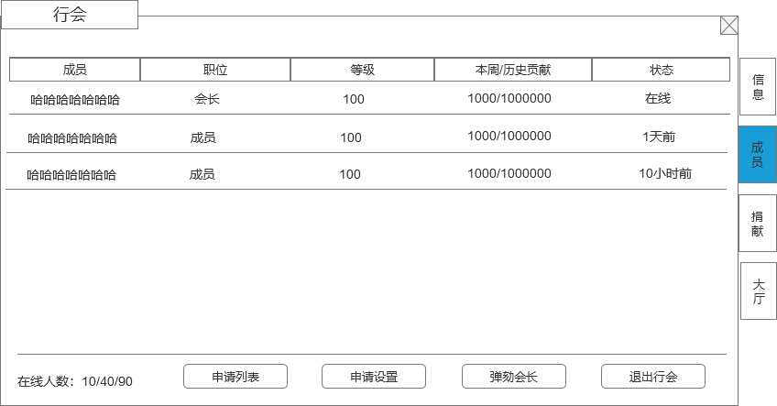
 |  | 1 | 成员列表 |  | 1 | 成员信息
 |  |  | ▶ | 包含成员信息：成员名字（不超过8个字）、职位、等级、本周/历史贡献、最近登录状态。 |  | ▶ | 成员信息内容：
 |  |  | ▶ | 点击成员列表，会弹出成员信息界面弹窗 |  |  | 成员名字：
 |  |  | ▶ | 成员列表排序： |  |  | 职位： | 显示成员的职位信息
 |  |  |  | 1、在线的上面，不在线的在下面 |  |  | 等级： | 显示成员的当前等级
 |  |  |  | 2、职位高的在前面，职位低的在下面 |  |  | 贡献： | 显示成员的本周/历史贡献
 |  |  |  | 3、历史贡献高的在前面 |  |  | 登录状态： | 显示成员的登录状态，根据时间分别显示为：在线、X小时前（1天之内），X天前（1天之上，比如2天10小时，显示2天前）
 |  | 2 | 在线人数 |  | 2 | 在线人数
 |  |  | ▶ | 显示在线人数/当前行会人数/行会人数上限 |  | ▶ | 显示在线人数/当前行会人数/行会人数上限
 |  | 3 | 申请列表按钮 |  | 3 | 申请列表按钮
 |  |  | ▶ | 点击打开申请列表弹窗 |  | ▶ | 点击打开申请列表弹窗
 |  | 4 | 申请设置按钮 |  | 4 | 申请设置按钮
 |  |  | ▶ | 点击打开申请设置弹窗 |  | ▶ | 点击打开申请设置弹窗
 |  | 5 | 弹劾会长按钮 |  | 5 | 弹劾会长
 |  | 6 | 退出行会按钮 |  |  | ▶ | 只有有弹劾权限的成员才显示此按钮（权限用原来的机制）
 |  |  |  |  |  | ▶ | 点击后弹出二次弹窗
 |  |  |  |  |  | ▶ | 弹劾机制沿用原来的机制
 |  |  |  |  | 6 | 退出行会按钮
2
3
4
 |  |  |  |  |  | ▶ | 点击弹出二次确认框，文本信息“是否确认退出当前行会，退出行会2小时后才可加入新行会！”
5
6
 |  |  |  |  |  | ▶ | 退出行会后2小时后才可加入新行会。
 |  |  |  |  |  | ▶ | 退出行会后贡献保留。
 |  |  |  |  |  | ▶ | 如果是会长退出行会，则行会会直接解散
 |  |  |  |  | 7 | 红点规则
 |  |  |  |  |  | ▶ | 申请列表有申请时，申请列表按钮上显示红点，只有显示申请列表按钮权限的才会显示这个红点
 |  |  |  |  |  | ▶ | 申请列表按钮上有红点时，外面行会按钮上也显示红点

 | 玩家信息界面

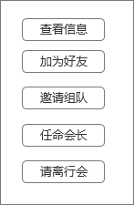
 |  | 1 |  |  | 1 | 显示列表框
 |  |  |  |  |  | ▶ | 列表里的按钮可以根据玩家职位会做变动
 |  |  |  |  |  | ▶ | 框会根据按钮数量变长
 |  |  |  |  | 2 | 申请列表按钮
 |  |  |  |  |  | ▶ | 查看信息：点击弹出玩家信息通用界面
 |  |  |  |  |  | ▶ | 加为好友：点击发送加好友请求
 |  |  |  |  |  | ▶ | 邀请组队：点击发送组队邀请
 |  |  |  |  |  | ▶ | 任命职务：只有有职位的玩家才会显示
 |  |  |  |  |  |  | 转让会长
 |  |  |  |  |  |  | ▶ | 只有会长才有此选项
 |  |  |  |  |  |  | ▶ | 点击后弹出二次弹窗，提示“是否把会长转让给XX”
 |  |  |  |  |  |  | ▶ | 如果转让的玩家不在线，则转让失败，提示“对方不在线，无法转让会长”
 |  |  |  |  |  |  | ▶ | 如果转让的玩家不在线，则转让失败，提示”对方不在线，无法转让会长“
 |  |  |  |  |  |  | ▶ | 转让会长成功后，对方成为会长，自己降为普通成员。
 |  |  |  |  |  |  | 任命副会长
 |  |  |  |  |  |  | ▶ | 只有会长才有此选项
 |  |  |  |  |  |  | ▶ | 按钮上会显示职位剩余情况
 |  |  |  |  |  |  | ▶ | 点击确认后，对方成为副会长
 |  |  |  |  |  |  | ▶ | 如果职位剩余数量不足，则不能任命

 |  |  |  |  |  |  | 降为普通成员
 |  |  |  |  |  |  | ▶ | 把有职位的玩家降为普通成员

 |  |  |  |  |  | ▶ | 请离行会：只有有踢人权限的玩家才会显示此操作按钮
 |  |  |  |  |  |  | 点击请离后，弹出二次确认框，文本“是否把XXX请离行会”

 | 申请列表弹窗界面

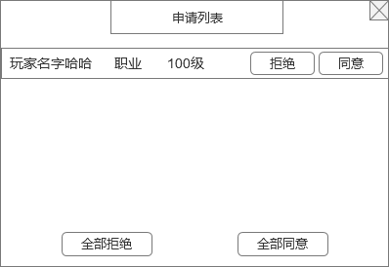
 |  | 1 | 玩家列表 |  | 1 | 申请列表
 |  |  | ▶ | 会显示所有申请加入行会的玩家信息，包含玩家名字和等级 |  | ▶ | 只有有权限审批的玩家才显示此按钮
 |  |  | ▶ | 有同意和拒绝选项按钮 |  | ▶ | 点击同意，则批准申请的玩家加入行会，加入的玩家默认职位是普通成员，同时在申请列表离清除掉此数据
 |  |  |  |  |  |  | 如果行会人数已达上限，则提示“行会人数已达上限，请升级行会等级增加人数上限”
 |  | 2 | 全部同意/拒绝 按钮 |  |  | ▶ | 点击拒绝，则拒绝此玩家加入行会，同时在申请列表离清除掉此数据
 |  |  |  |  | 2 | 全部同意/拒绝 按钮
 |  |  |  |  |  | ▶ | 全部同意，对申请列表的所有信息做同意处理。
 |  |  |  |  |  |  | 如果行会人数要达上限，则根据顺序同意加入人数，到达满员后不再继续做同意处理，停止并提示行会人数已满的提示。
 |  |  |  |  |  | ▶ | 全部拒绝，对申请列表的所有信息做拒绝处理。

 | 申请设置弹窗界面

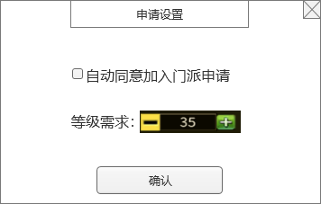
1
 |  | 1 | 自动同意 |  | 1 | 申请设置
 |  |  | ▶ | 勾选框和文字描述 |  | ▶ | 只有有权限设置的玩家才显示此按钮
 |  |  |  |  | 2 | 自动同意勾选
 |  | 2 | 等级需求选项 |  |  | ▶ | 勾选自动同意后，玩家达到设置的条件申请加入行会后，自动同意加入行会
2
 |  |  | ▶ | 文字描述和加减操作按钮 | 3 | 等级需求
 |  |  | ▶ | 点击中间数字可打开文字输入框 |  | ▶ | 可以设置加入行会的等级限制条件
 |  |  |  |  |  | ▶ | 设置的等级不可超过等级上限

 | 行会捐献界面

1

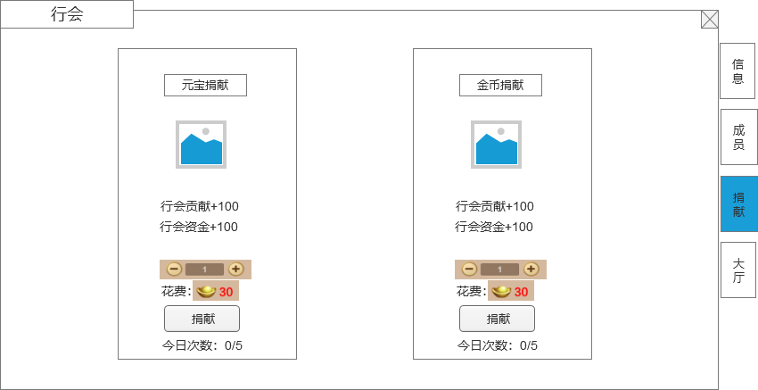
 |  | 1 | 捐献详情 |  | 1 | 捐献详情
 |  |  | ▶ | 根据货币，分为2种捐献 |  | ▶ | 显示货币背景，捐献后加的贡献值和建设值，消耗道具ICON和数量，捐献按钮。
 |  |  | ▶ | 显示背景图画，消耗道具ICON，捐献按钮，框体 |  | ▶ | 捐献每日有次数限制，每日次数刷新。
 |  |  |  |  |  | ▶ | 捐献次数用完后按钮变为置灰状态，不可点击。
 |  |  |  |  |  | ▶ | 红点规则：有捐献次数，且货币足够，则在捐献按钮上显示红点，捐钱页签上增加红点，外面行会按钮上增加红点。

 | 行会商店界面

1
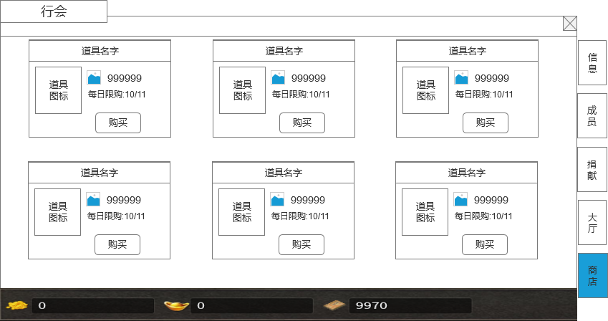
 |  | 1 | 商品列表 |  | 1 | 商品列表
 |  |  | ▶ | 显示行会商店的商品列表 |  | ▶ | 显示行会商店的商品列表
 |  |  | ▶ | 商品具体信息 |  | ▶ | 商品具体信息
 |  |  |  | 道具名字、图标、单价、限购条件、购买按钮 |  |  | 道具名字、图标、单价、限购条件、购买按钮
 |  |  | ▶ | 商品多的话可以上下滑动 |  | ▶ | 商品多的话可以上下滑动
 |  | 2 | 货币栏 |  |  | ▶ | 点击购买弹出快捷购买框
 |  |  | ▶ | 显示货币信息
 |  |  |  |  | 2 | 货币栏
 |  |  |  |  |  | ▶ | 显示货币信息

2

 | 快捷购买界面
 |  |  |  |  | 1 | 商品信息
 |  | 1 | 商品信息 |  |  | ▶ | 商品具体信息
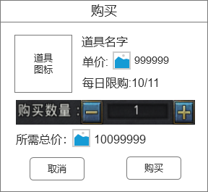
 |  |  | ▶ | 商品具体信息 |  |  | 道具名字、图标、单价、限购条件、购买按钮
 |  |  |  | 道具名字、图标、单价、限购条件、购买按钮 | 2 | 购买数量框
1
 |  | 2 | 购买数量框 |  |  | ▶ | 点击中间的数字框可以手动输入数字
 |  |  | ▶ | 点击中间的数字框可以手动输入数字 |  | ▶ | 点加减号可以调整输入的数字
 |  |  | ▶ | 点加减号可以调整输入的数字 |  | ▶ | 输入的数字不能超过限购数量
 |  | 3 | 总价显示 |  |  | ▶ | 计算玩家身上的货币，数字不能超过玩家能购买的上限
2
 |  |  | ▶ | 根据购买数量计算显示需要的总消耗
 |  | 4 | 购买按钮 |  | 3 | 总价显示
 |  |  | ▶ | 点击确认购买道具 |  | ▶ | 根据购买数量计算显示需要的总消耗
3
 |  |  |  |  | 4 | 购买按钮
 |  |  |  |  |  | ▶ | 点击确认购买道具

4

